20250225
SES面談技術者側議事録
要員名： | 楊 暁 |  | 営業担当名： | 児玉
日付： | 2025-02-25 |  | 時間帯： | 11:00~12:00
上位会社名： |  |  | 担当：
関連会社名： |  |  | 担当：
競合者内訳 | 全員数：2人 |  | 外国人数：2人 |  | 日本人数：0人
進捗ステータス： | 日本語チェック | 事前面談 | 1/2面談 | 2/2面談 | 最終顔合わせ | 一回決

面談形式： | WEB | 対面 | 電話

入場時期： | 4月から

1. 案件説明
こちらが案件の内容です。 フルリモートで他のMamol要員もお世話になっているお客様の現場になります。 ーーーーー ■案件名：会計システム保守・開発 ■開始日：2025年04月～ ■就業時間：09:00～17:20 ■募集人数：1名 ■勤務地：八丁堀（基本はフルリモート） ■技術要素： ＜ミドルウェア / OS＞ IDE : Eclipse OS ：Linux アプリケーションサーバ : IBM WebSphere Application Server Liberty(WAS Liberty) データベース : Oracle Database 19c ジョブ運用 : JP1/Automatic Job Management System 3 帳票 : SVF9.2SP7 ＜プログラム言語＞ HTML : HTML Living Standard Java : Java 8 JavaScript : ECMA Script5までの構文・機能 シェルスクリプト KornShell(ksh) ＜フレームワーク＞ バックエンド : あらまほ2 （独自Javaフレームワーク) フロントエンド : hiFive ■求めるスキル： ・言語とわずソースコードが読めること ・基礎的なDMLが扱えること ・不具合調査など、原因分析ができること ■補足： 保守枠は問い合わせやデータ修正などが主な業務です。 システム全体を把握し、トラブルがあった場合はデータ・PGを確認し、 原因特定・必要に応じて不具合改善PG改修なども行います。 また、開発案件も並行で随時動いている為、落ち着いている時は開発なども行います。

2. 自己紹介
初めまして、楊と申します。本日はお時間をいただき、ありがとうございます。 私は中国の出身で、9年前に留学生として日本に来ました。日本の大学を卒業した後、IT業界で仕事を続けております。 主に使用しているプログラミング言語はJavaです。 最近参画した案件について、少し説明させていただきます。マイナンバー関連システムのサブシステム改善を担当しており、確定申告や年末調整での書類管理システムです。担当業務は詳細設計から実装、単体テスト、結合テスト、総合テストおよびリリース関連まで(はばひろく)幅広く携わってきました。 その他部分の経験もできており、もし機会を頂けるようでしたら、今後もチャレンジしていきたいと思います。 自己紹介は以上になります。どうぞよろしくお願いいたします。

3. 質問項目
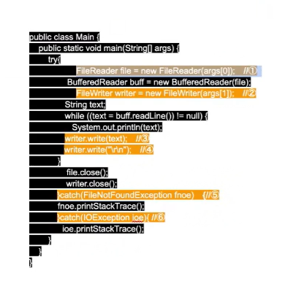 Q:以下のソースコードのオレンジ色部分を説明 A:IO処理のAPIです、コマンドの第一引数はインポートするファイルパス、第二引数はアウトプットするフォルダーパス。Stringを入力し、改行コードを入力します。ファイルは検知しない場合、例外を捕まり処理する。IO処理がうまくできていない場合、例外を捕まり処理する。

4. 逆質問項目
Q:Oracleのプロシージャがありますでしょうか。 A:この案件はプロシージャがないです。

5.自己評価
・IO処理APIのソースコードの説明は回答できましたが、日本語で分かりやすくできてませんでした。 ・その他には問題がなく、回答ができてます。

6.答えれなかった質問/難問
Q:IO処理APIのソースコードの説明 A:回答ができましたが、日本語で分かりやすくできてませんでした。

7.案件感触
・保守の作業ができるかたを探してます。 ・ソースコードが読めるかどうか、テストの形で確認しています。

8.アピールポイント
なし

